manha
nota | EXERCÍCIO 2A (VALOR 3 pontos) |  |  |  |  |  |  | EXERCÍCIO 2B (VALOR 2,5 pontos)
0.7 |  | PLANO DE VENDAS |  |  |  |  |  |  |  |  |  | nota
 |  |  | Jan-16 | Feb-16 | Mar-16 |  |  | DRE | Jan-16 | Feb-16 | Mar-16
 | 10% | taxa crescimento
 |  | quantidade vendida (un) | 200,000 | 220,000 | 242,000 | 266,200 |  | Receita Bruta | 2,000,000.00 | 2,200,000.00 | 2,420,000.00 | 0.5
recebimento
40% a vista
60% um mês
 |  | preço de venda | 10.00 | 10.00 | 10.00 |  |  | (-) Impostos | -700,000.00 | -770,000.00 | -847,000.00 | 0.2
 |  |  | 2,000,000.00 | 2,200,000.00 | 2,420,000.00 |  |  | Receita Líquida | 1,300,000.00 | 1,430,000.00 | 1,573,000.00

 | 35% | Impostos s vendas | -700,000.00 | -770,000.00 | -847,000.00 |  |  | (-) CMV
 |  | Vendas líquidas | 1,300,000.00 | 1,430,000.00 | 1,573,000.00 |  |  | qtd vendida | 200,000 | 220,000 | 242,000
 |  |  |  |  |  |  |  | preço de custo | R$ 5.56 | R$ 5.42 | R$ 5.29
 |  | Despesas de propaganda | -10,000.00 | -10,000.00 | -10,000.00 |  |  | CMV | -1,111,601.40 | -1,191,992.31 | -1,280,422.31 | 0.8
 | 10% | Comissão de vendas | -130,000.00 | -143,000.00 | -157,300.00
 |  | salários de vendas | -7,000.00 | -7,000.00 | -7,000.00 |  |  | = Lucro Bruto | 188,398.60 | 238,007.69 | 292,577.69

0.5 |  | PLANO DE PRODUÇÃO |  |  |  |  |  | DESPESAS OPERACIONAIS
 |  |  | Jan-16 | Feb-16 | Mar-16 |  |  | ADMINISTRATIVAS |  |  |  | 0.5
 |  | quantidade vendida (un) | 200,000 | 220,000 | 242,000 |  |  | salários da administração | -9,000.00 | -9,000.00 | -9,000.00
 | 30% | produção (un) | 260,000 | 286,000 | 314,600 |  |  | depreciação | -15,000.00 | -15,000.00 | -15,000.00
 |  |  |  |  |  |  |  | taxas e seguros | -2,000.00 | -2,000.00 | -2,000.00
 |  |  | Jan-16 | Feb-16 | Mar-16
 |  | quantidade vendida (un) | 200,000 | 220,000 | 242,000 | 266,200 |  | COMERCIAIS |  |  |  | 0.5
 | 30% | produção (un) | 286,000 | 314,600 | 346,060 |  |  | Despesas de propaganda | -10,000.00 | -10,000.00 | -10,000.00
 |  |  |  |  |  |  |  | Comissão de vendas | -130,000.00 | -143,000.00 | -157,300.00
0.5 |  | PLANO DE MATÉRIA-PRIMA |  |  |  |  |  | salários de vendas | -7,000.00 | -7,000.00 | -7,000.00
 |  |  | Jan-16 | Feb-16 | Mar-16 |  |  | FINANCEIRAS
 |  | produção (un) | 260,000 | 286,000 | 314,600 |  |  | somente juros do financiamento |  | -13,500.00
 |  |  |  |  |  |  |  | = LUCRO OPERACIONAL | 15,398.60 | 38,507.69 | 92,277.69 | 2.5
 |  | produção = compras em UN (pelo texto) | 260,000 | 286,000 | 314,600
 |  | (-) qtidade vendida | -200,000 | -220,000 | -242,000 |  |  | EXERCÍCIO 2C (VALOR 2,5 pontos)
 |  | estoque final | 60,000 | 66,000 | 72,600 |  |  | FLUXO DE CAIXA | Jan-16 | Feb-16 | Mar-16

pagamento
60 dias
 | R$ 0.10 | compras água | 26,000.00 | 28,600.00 | 31,460.00 |  |  | (+) ENTRADAS
 | R$ 0.50 | compras garrafas | 130,000.00 | 143,000.00 | 157,300.00 |  | 40% | vendas - recebimento a vista | 800,000.00 | 880,000.00 | 968,000.00 | 0.5
 | R$ 1.80 | compras ingredientes | 468,000.00 | 514,800.00 | 566,280.00 |  | 60% | vendas - recebimento a prazo |  | 1,200,000.00 | 1,320,000.00

pagas no mês subsequente ou no mesmo mês
0.6 |  | PLANO DE MÃO DE OBRA DIRETA |  |  |  |  |  | (-) SAÍDAS
 |  |  | Jan-16 | Feb-16 | Mar-16 |  |  | pgto despesas propaganda | -10,000.00 | -10,000.00 | -10,000.00 | 0.3
 |  | produção (un) | 260,000 | 286,000 | 314,600 |  |  | pgto comissão vendas | -130,000.00 | -143,000.00 | -157,300.00
 | 0.5 | qtd de horas consumidas (hs) | 130,000 | 143,000 | 157,300 |  |  | pgto salário vendedores | -7,000.00 | -7,000.00 | -7,000.00

 |  | Qtas pessoas necessárias? |  |  |  |  |  | pgto matéria-prima água | 0 | -26,000.00 | -28,600.00 | 0.5
 | 220 | horas por mês por pessoa | 591 | 650 | 715 |  |  | pgto matéria-prima garrafa | 0 | -130,000.00 | -143,000.00
 | 1245 | Salário de cada pessoa | 735,681.82 | 809,250.00 | 890,175.00 |  |  | pgto matéria-prima ingrediente | 0 | -468,000.00 | -514,800.00

não pagas
0.3 |  | PLANO DE CIF (CUSTOS INDIRETOS DE FABRICAÇÃO) |  |  |  |  |  | pgto funcionários produção | -735,681.82 | -809,250.00 | -890,175.00 | 0.3
 |  |  | 400,000.00 | 400,000.00 | 400,000.00
 |  | qtd produdizada por mês | 260,000 | 286,000 | 314,600 |  |  | pgto CIF | 0 | 0 | 0 | 0.3
 |  |  | 1.54 | 1.40 | 1.27
 |  |  |  |  |  |  |  | pgto desp salários adm | -9,000.00 | -9,000.00 | -9,000.00 | 0.4
 |  |  |  |  |  |  |  | pgto depreciação | 0 | 0 | 0
0.4 |  | PLANO DE DESPESAS |  |  |  |  |  | pgto taxas e seguros | -2,000.00 | -2,000.00 | -2,000.00
pagas no próprio mês
 |  | salários da administração | -9,000.00 | -9,000.00 | -9,000.00
 |  | depreciação | -15,000 | -15,000 | -15,000 |  |  | pgto principal financiamento |  | -50,000.00 |  | 0.2
 |  | taxas e seguros | -2,000.00 | -2,000.00 | -2,000.00 |  |  | pgto juros |  | -13,500.00
3 |  |  |  |  |  |  |  | SALDO DE CAIXA | -93,681.82 | 412,250.00 | 526,125.00 | 2.5

 |  | Custo por produto
 |  | uma cerveja = |  | preço de custo por UN | custo MP por cerveja
 | 1.5 | litro de água |  | R$ 0.10 | R$ 0.15
 | 1 | garrafa |  | R$ 0.50 | R$ 0.50
 | 300 | gr ingredientes (malte, lúpulo e levedura) |  | R$ 1.80 | R$ 0.54
 |  |  |  |  | R$ 1.19

informação para DRE (CMV)
 |  | Custo MOD por produto | 2.83 | 2.83 | 2.83
0.8 |  | Custo de CIF por produto | 1.54 | 1.40 | 1.27
lá
do |  | Custo por produto | R$ 5.56 | R$ 5.42 | R$ 5.29
CMV

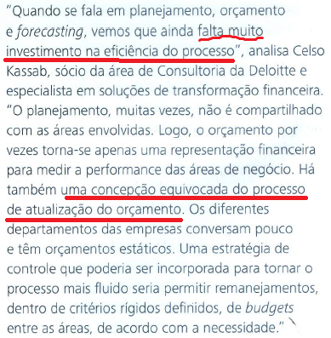
 | 2a) Matéria Deloitte processo - 0,5 ponto |  |  |  | 2b) 0,5 ponto
 |  |  |  |  | Essa informação da Revista refuta a fala da Embraer, pois disse que durante o processo de negociação as áreas se comportam como empresas, disputando verbas orçamentárias e há comprometimento de todos durante o processo de construção do orçamento (setembro a novembro)

 | 2c) | 1 ponto
 | Matéria Deloitte:

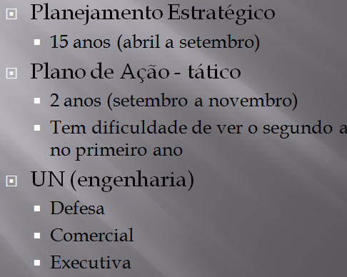

 |  |  |  |  | O planejamento estratégico na Embraer é feito sempre antes do orçamento e influencia e dita as regras do orçamento.

